4.流程图
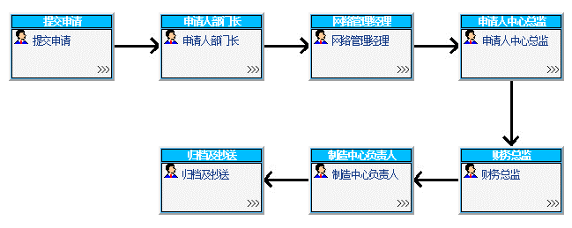
（流程图截图示例）

